防沉迷后的提货
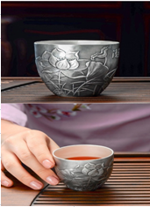
商品类别 | 白银2KG | 备注
商品名称 | SKU：543789880
提货价格（元） | 3000 | 这个是显示给客户的货值，发票由供货商开出，发票面值3000
实际货值成本（原料+证书+运费+3000元发票） | 1100元 | 每月服务费的1%
重量 | 85G
到货时间 | 一周

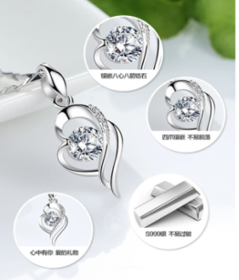
商品类别 | 24K铂金项链 | 备注
商品名称 | SKU：
提货价格（元） | 3000 | 这个是显示给客户的货值，发票由供货商开出，发票面值3000
实际货值成本（原料+证书+运费+3000元发票） | 估算1100-1500元，看具体货色 | 实际提货成本商户结算的时候扣除
重量 | 约3.69g
到货时间 | 年后待定

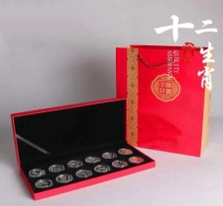
商品类别 | 银质生肖纪念币 | 备注
商品名称 | SKU：
提货价格（元） | 888
实际货值成本（原料+证书+运费+3000元发票） | 680元 | 实际提货成本商户结算的时候扣除
重量 | 120G
到货时间 | 一周

